Sheet1
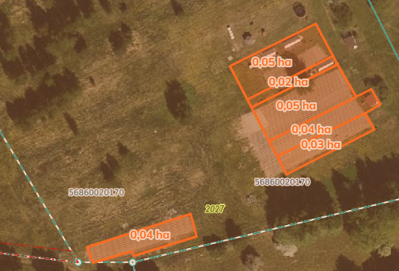
 | Neapbūvētās zemes noma
 | Zemes vienības kadastra apzīmējums | Nosaukums, pagasts | Kopējā z.v. platība, ha | Nomas platība, ha | Lietošanas mērķis | Nomas maksa bez PVN gadā (EUR) | Termiņš, uz kādu slēdz zemes nomas līgumu | Sludinājuma ievietošanas mājaslapā uz 5 dd, datums | Pieteikšanās termiņš līdz … ieskaitot***
 | 56860020170** | "Kalnalauki", Salas pagasts | 3.4 | 0.03 | personīgā palīgsaimniecība | 12.00 | 6 gadi | 18.06.2026. | 27.06.2026.
 | 56860020170** | "Kalnalauki", Salas pagasts | 3.4 | 0.04 | personīgā palīgsaimniecība | 12.00 | 6 gadi | 18.06.2026. | 27.06.2026.
 | 56860020170** | "Kalnalauki", Salas pagasts | 3.4 | 0.05 | personīgā palīgsaimniecība | 12.00 | 6 gadi | 18.06.2026. | 27.06.2026.
 | 56860020170** | "Kalnalauki", Salas pagasts | 3.4 | 0.02 | personīgā palīgsaimniecība | 12.00 | 6 gadi | 18.06.2026. | 27.06.2026.
 | 56860020170** | "Kalnalauki", Salas pagasts | 3.4 | 0.05 | personīgā palīgsaimniecība | 12.00 | 6 gadi | 18.06.2026. | 27.06.2026.
 | 56860020170** | "Kalnalauki", Salas pagasts | 3.4 | 0.04 | personīgā palīgsaimniecība | 12.00 | 6 gadi | 18.06.2026. | 27.06.2026.
 | 56760050268** | "Attīrīšanas iekārtas", Mežāres pagasts | 2.7 | 0.3 | personīgā palīgsaimniecība | 18.00 | 6 gadi | 08.06.2026. | 15.06.2026. | 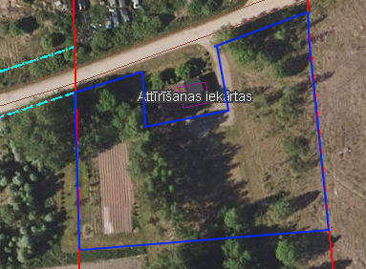
*Saskaņā Ministru kabineta 2018.gada 19.jūnija noteikumu Nr.350 „Publiskas personas zemes nomas un apbūves tiesības noteikumi”
** Saskaņā ar Jēkabpils novada domes 28.04.2022. noteikumiem “Neapbūvēta zemesgabala nomas tiesību piešķiršanas kārtība Jēkabpils novada pašvaldībā”.
*** Ja pretendentu pieteikšanās termiņā, kas nav īsāks par piecām darbdienām, piesakās vairāki pretendenti, neapbūvēta zemesgabala nomnieku noskaidro rakstiskā vai mutiskā izsolē. Pieteikumus, kas iesniegti pēc norādītā termiņa, neizskata.

